Profily, křižovatky
Ceník
 | Popis | Příklad uspořádání | Orientační intenzity (obousměrně 0-24h / suma vjezdů) |  | Rozsah sčítání | Cena
 |  |  |  |  |  | bez DPH | s DPH (21 %)
1 | Silně zatížený profil (3 jízdní pruhy v každém směru) |  | Sledovaný profil: | 120,000 | 24h:
 |  |  |  |  | 6-22h:
 |  |  |  |  | 7-11 a 15-19h:
 |  |  |  |  | 2h:
2 | Středně zatížený profil (2 jízdní pruhy v každém směru) |  | Sledovaný profil: | 50,000 | 24h:
 |  |  |  |  | 6-22h:
 |  |  |  |  | 7-11 a 15-19h:
 |  |  |  |  | 2h:
3 | Slabě zatížený profil (1 jízdní pruh v každém směru) |  | Sledovaný profil: | 10,000 | 24h: |  |  | ;
 |  |  |  |  | 6-22h:
 |  |  |  |  | 7-11 a 15-19h:
 |  |  |  |  | 2h:
4 | Málo až středně zatížená styková křižovatka | 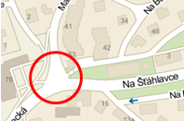 | Hlavní směr: | 8,000 | 24h:
 |  |  | Vedlejší směr: | 4,000 | 6-22h:
 |  |  | Suma vjezdů: | 20,000 | 7-11 a 15-19h:
 |  |  |  |  | 2h:
5 | Silně zatížená styková křižovatka | 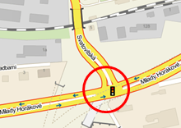 | Hlavní směr: | 30,000 | 24h:
 |  |  | Vedlejší směr: | 20,000 | 6-22h:
 |  |  | Suma vjezdů: | 70,000 | 7-11 a 15-19h:
 |  |  |  |  | 2h:
6 | Málo až středně zatížená průsečná křižovatka |  | Hlavní směr: | 10,000 | 0-24h:
 |  |  | Vedlejší směr: | 5,000 | 6-22h:
 |  |  | Suma vjezdů: | 30,000 | 7-11 a 15-19h:
 |  |  |  |  | 2h:
7 | Silně zatížená průsečná křižovatka | 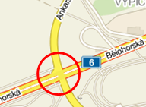 | Hlavní směr: | 20,000 | 24h:
 |  |  | Vedlejší směr: | 10,000 | 6-22h:
 |  |  | Suma vjezdů: | 60,000 | 7-11 a 15-19h:
 |  |  |  |  | 2h:
8 | Profilový průzkum s rozlišením směrů | 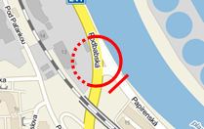 | Sledovaný profil: | 10,000 | 24h:
 |  |  |  |  | 6-22h:
 |  |  |  |  | 7-11 a 15-19h:
 |  |  |  |  | 2h:
9 | Okružní 3-ramenná (úplný směrový průzkum) |  | Suma vjezdů: | 35,000 | 24h:
 |  |  |  |  | 6-22h:
 |  |  |  |  | 7-11 a 15-19h:
 |  |  |  |  | 2h:
10 | Okružní 4-ramenná (úplný směrový průzkum) | 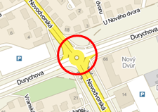 | Suma vjezdů: | 40,000 | 24h:
 |  |  |  |  | 6-22h:
 |  |  |  |  | 7-11 a 15-19h:
 |  |  |  |  | 2h:
11 | Okružní (pouze rozlišené směry na ramenech) |  | Suma vjezdů: | 55,000 | 24h:
 |  |  |  |  | 6-22h:
 |  |  |  |  | 7-11 a 15-19h:
 |  |  |  |  | 2h:
12 | MÚK | 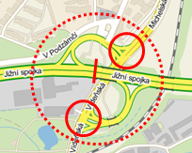 | Suma vjezdů: | 150,000 | 24h:
 |  |  |  |  | 6-22h:
 |  |  |  |  | 7-11 a 15-19h:
 |  |  |  |  | 2h:
 | Celkem |  | Cena bez DPH |  | 24h: | 0
 |  |  |  |  | 6-22h: | 0
 |  |  |  |  | 7-11 a 15-19h: | 0
 |  |  |  |  | 2h: | 0

